Sheet1
단비 찬스 다이어리
STI : 02 6673 4900 , Fax : 02 6406 6543
배송주소:
제품명 | 단비 찬스 다이어리
이미지 | 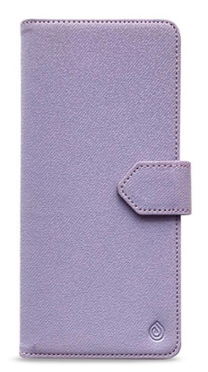 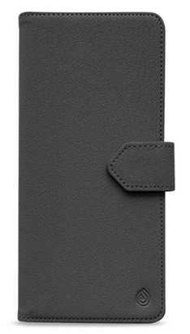 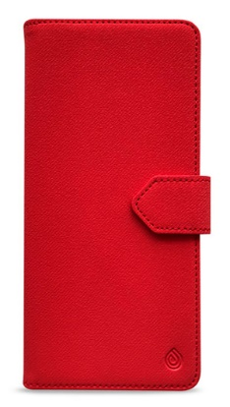 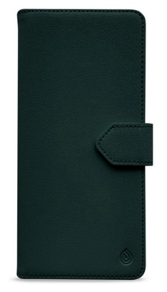 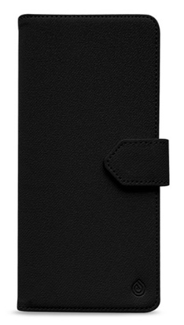
기종/색상 | 라벤더 | 그레이 | 블랙 | 다크그린 | 레드
갤럭시S22(S901)
갤럭시S22플러스(S906)
갤럭시S22울트라(S908)
갤럭시S23(S911)
갤럭시S23플러스(S916)
갤럭시S23울트라(S918)
갤럭시S24(S921)
갤럭시S24플러스(S926)
갤럭시S24울트라(S928)
갤럭시노트20(N981)
갤럭시노트20울트라(N986)
갤럭시A13(A136)
갤럭시A23(A235) 갤럭시M23(M236)
갤럭시A33(A336)
갤럭시A53(A536)
갤럭시A24(A245)
갤럭시A34(A346)
갤럭시A54(A546)
갤럭시M33(M336)
갤럭시M53(M536)

